DiscoSolido Admin
 |  |  |  | CUADRO DE COTIZACIONES

Cuadro Comparativo de Cotizaciones

Presupuestos (a) | Empresa (Nombre fiscal de la empresa) | Imagenes | Nº de CUIT, Dirección, Teléfono (Datos de la empresa) | Descripción del bien/ servicio (b) Características de los bienes/ servicios | Importe Unitario (moneda nacional) | Importe Total IVA incluido (moneda nacional) | Importe Total (moneda extranjera) | Tipo de cambio | Forma de Pago (Contado o Cheque) | Observaciones (se debe incluir toda aquella característica que no ha sido posible incluir anteriormente) | Garantía
N.º 1 | Mercado Libre | 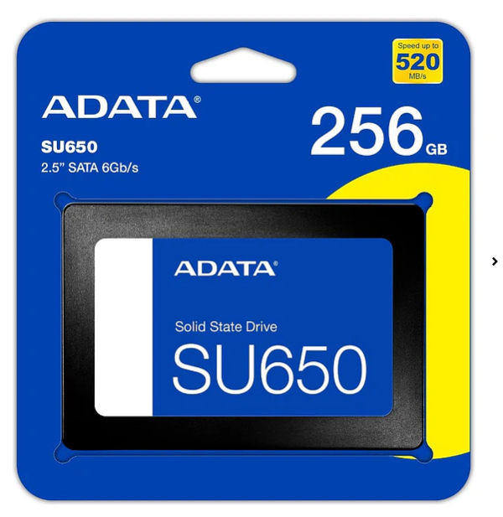 | https://www.mercadolibre.com.co/ | SSD SATA III de 480 GB con tecnología 3D NAND. Permite arranques y carga de aplicaciones más rápidos que un HDD. | $277,517 | $277,517 | 71.16 | $277,517 | CONTADO / TRANSFERENCIA | Precio publicado $277.517. Es la opción recomendada porque ofrece 480 GB a menor costo que otros SSD de marca consultados. Precio consultado el 13/09/2026; sujeto a cambio y disponibilidad. | Según vendedor
N.º 2 | 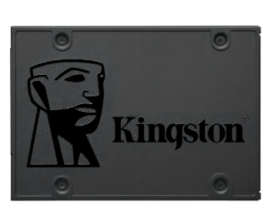 Mercado Libre |  | https://www.mercadolibre.com.co/disco-estado-solido-ssd-kingston-25-a400-480gb-color-negro/p/MCO17978326 | SSD 2,5 pulgadas SATA III de 480 GB con 3D NAND. Adecuado para sistema operativo, programas y archivos de trabajo. | $329,107 | $329,107 | 84.39 | $329,107 | CONTADO / TRANSFERENCIA | Precio publicado $329.107 y calificación 4,9/5. Ofrece 480 GB y una referencia ampliamente comercializada. Precio consultado el 13/09/2026; sujeto a cambio y disponibilidad. | Según vendedor
N.º 3 | Mercado Libre | 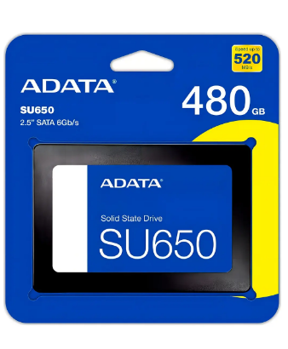 | https://www.mercadolibre.com.co/disco-solido-ssd-sata-interno-480gb-western-digital-wd-green-wds480g2g0a-545mbs/p/MCO12451965 | SSD SATA III de 480 GB con lectura de hasta 545 MB/s, pensado para tareas informáticas cotidianas. | $320,000 | $320,000 | 82.05 | $320,000 | CONTADO / TRANSFERENCIA | Precio publicado $320.000. La velocidad de lectura de hasta 545 MB/s favorece la apertura rápida de aplicaciones. Precio consultado el 13/09/2026; sujeto a cambio y disponibilidad. | Según vendedor

(a) Se deben presentar tres (3) presupuestos cuando: El valor del gasto supere el monto de pesos un mil ($ 1.000,00). Se pueden presentar al menos tres (3) solicitudes de cotización (del bien o servicio a contratar) cursadas a tres o más empresas oferentes. La selección del proveedor se hará con el criterio del más bajo precio. En caso de no contar con tres (3) presupuestos, o no poder seleccionar al proveedor que ofrece menor precio, presentar este cuadro una nota de justificación siguiendo las pautas del ítem (XX)

(b) Ejemplos: En el caso de viajes, indicar Origen/Destino (si corresponde también escalas) Si se tratara de servicios tipo catering, indicar las cantidades de asistentes, así como los días en que se demanda la prestación del servicio. Si fuera papelería indicar, cantidades de afiches, trípticos, etc.

Servidor Admin
 |  |  |  | CUADRO DE COTIZACIONES

Cuadro Comparativo de Cotizaciones

Presupuestos (a) | Empresa (Nombre fiscal de la empresa) | Imagenes | Nº de CUIT, Dirección, Teléfono (Datos de la empresa) | Descripción del bien/ servicio (b) Características de los bienes/ servicios | Importe Unitario (moneda nacional) | Importe Total IVA incluido (moneda nacional) | Importe Total (moneda extranjera) | Tipo de cambio | Forma de Pago (Contado o Cheque) | Observaciones (se debe incluir toda aquella característica que no ha sido posible incluir anteriormente) | Garantía
N.º 1 | Mercado Libre | 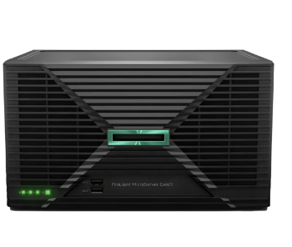 | https://www.mercadolibre.com.co/servidor-lenovo-thinkserver-ts440-xeon-ram-16gb-600gbx2-sas/up/MCOU3051483357 | Servidor reacondicionado con Intel Xeon E3-1226 V3, 16 GB RAM y 2 discos SAS de 600 GB (1,2 TB). Incluye Windows Server Standard según publicación. | $950,000 | $950,000 | 243.59 | $950,000 | CONTADO / TRANSFERENCIA | Precio publicado $950.000. Es la alternativa más económica y suficiente para una etapa inicial si se acepta hardware reacondicionado. Verificar estado y garantía antes de comprar. Precio consultado el 13/09/2026; sujeto a cambio y disponibilidad. | 12 meses vendedor
N.º 2 | Distrisant Colombia |  | https://www.distrisantcolombia.com/ | Servidor torre con Intel Xeon E-2224, 16 GB DDR4 ECC y HDD Enterprise de 1 TB. Soporta hasta tres discos LFF. | $2,737,000 | $2,737,000 | 701.79 | $2,737,000 | CONTADO / TRANSFERENCIA | Precio de referencia $2.737.000 con IVA. La memoria ECC y diseño de servidor ofrecen mayor estabilidad que un PC convencional. Precio consultado el 13/09/2026; sujeto a cambio y disponibilidad. | 6 meses
N.º 3 | T-Mente |  | https://www.mercadolibre.com.co/ | Servidor torre de entrada con procesador Intel Xeon E-2224G, orientado a pequeñas empresas y servicios internos. | $3,404,348 | $3,404,348 | 872.91 | $3,404,348 | CONTADO / TRANSFERENCIA | Precio de referencia $3.404.348. Es más costoso que el reacondicionado, pero ofrece una plataforma de servidor de marca para mayor confiabilidad. Precio consultado el 13/09/2026; sujeto a cambio y disponibilidad. | Según proveedor

(a) Se deben presentar tres (3) presupuestos cuando: El valor del gasto supere el monto de pesos un mil ($ 1.000,00). Se pueden presentar al menos tres (3) solicitudes de cotización (del bien o servicio a contratar) cursadas a tres o más empresas oferentes. La selección del proveedor se hará con el criterio del más bajo precio. En caso de no contar con tres (3) presupuestos, o no poder seleccionar al proveedor que ofrece menor precio, presentar este cuadro una nota de justificación siguiendo las pautas del ítem (XX)

(b) Ejemplos: En el caso de viajes, indicar Origen/Destino (si corresponde también escalas) Si se tratara de servicios tipo catering, indicar las cantidades de asistentes, así como los días en que se demanda la prestación del servicio. Si fuera papelería indicar, cantidades de afiches, trípticos, etc.

Disco duro interno Admin
 |  |  |  | CUADRO DE COTIZACIONES

Cuadro Comparativo de Cotizaciones

Presupuestos (a) | Empresa (Nombre fiscal de la empresa) | Imagenes | Nº de CUIT, Dirección, Teléfono (Datos de la empresa) | Descripción del bien/ servicio (b) Características de los bienes/ servicios | Importe Unitario (moneda nacional) | Importe Total IVA incluido (moneda nacional) | Importe Total (moneda extranjera) | Tipo de cambio | Forma de Pago (Contado o Cheque) | Observaciones (se debe incluir toda aquella característica que no ha sido posible incluir anteriormente) | Garantía
N.º 1 | Mercado Libre | 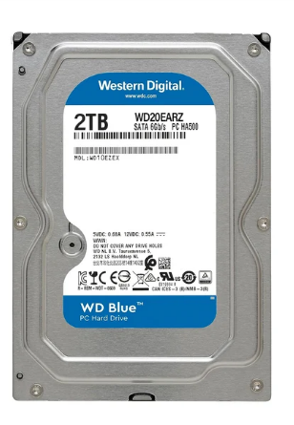 | https://www.mercadolibre.com.co/ | HDD SATA de 1 TB para almacenamiento de documentos, imágenes y copias de seguridad. | $110,000 | $110,000 | 28.21 | $110,000 | CONTADO / TRANSFERENCIA | Precio de referencia $110.000. Es suficiente para almacenamiento secundario y resulta mucho más económico que un SSD de igual capacidad. Precio consultado el 13/09/2026; sujeto a cambio y disponibilidad. | Según vendedor
N.º 2 | Mercado Libre | 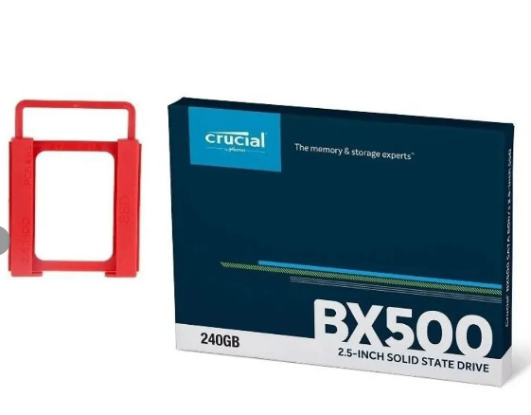 | https://www.mercadolibre.com.co/ | HDD Western Digital de 1 TB para almacenamiento de archivos y respaldos. | $175,000 | $175,000 | 44.87 | $175,000 | CONTADO / TRANSFERENCIA | Precio de referencia $175.000. Buena alternativa por marca y capacidad sin pagar por velocidad SSD. Precio consultado el 13/09/2026; sujeto a cambio y disponibilidad. | Según vendedor
N.º 3 | Cámaras de Seguridad Colombia | 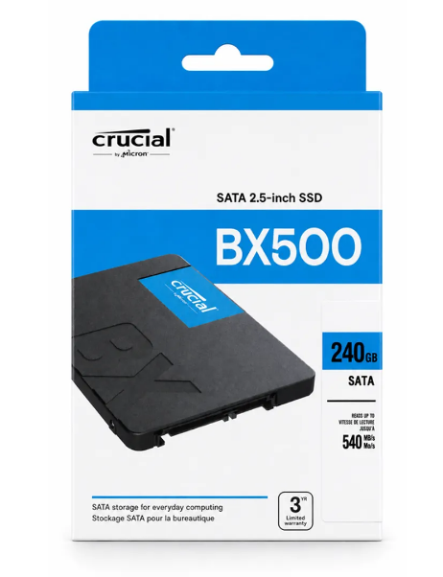 | https://www.camarasdeseguridad.com.co/ | HDD Seagate de 1 TB con interfaz SATA y 64 MB de caché. | $299,900 | $299,900 | 76.90 | $299,900 | CONTADO / TRANSFERENCIA | Precio de referencia $299.900. Ofrece una marca reconocida y capacidad suficiente para copias de seguridad. Precio consultado el 13/09/2026; sujeto a cambio y disponibilidad. | Según proveedor

(a) Se deben presentar tres (3) presupuestos cuando: El valor del gasto supere el monto de pesos un mil ($ 1.000,00). Se pueden presentar al menos tres (3) solicitudes de cotización (del bien o servicio a contratar) cursadas a tres o más empresas oferentes. La selección del proveedor se hará con el criterio del más bajo precio. En caso de no contar con tres (3) presupuestos, o no poder seleccionar al proveedor que ofrece menor precio, presentar este cuadro una nota de justificación siguiendo las pautas del ítem (XX)

(b) Ejemplos: En el caso de viajes, indicar Origen/Destino (si corresponde también escalas) Si se tratara de servicios tipo catering, indicar las cantidades de asistentes, así como los días en que se demanda la prestación del servicio. Si fuera papelería indicar, cantidades de afiches, trípticos, etc.

Teclado Admin y nosotros
 |  |  |  | CUADRO DE COTIZACIONES

Cuadro Comparativo de Cotizaciones

Presupuestos (a) | Empresa (Nombre fiscal de la empresa) | Imagenes | Nº de CUIT, Dirección, Teléfono (Datos de la empresa) | Descripción del bien/ servicio (b) Características de los bienes/ servicios | Importe Unitario (moneda nacional) | Importe Total IVA incluido (moneda nacional) | Importe Total (moneda extranjera) | Tipo de cambio | Forma de Pago (Contado o Cheque) | Observaciones (se debe incluir toda aquella característica que no ha sido posible incluir anteriormente) | Garantía
N.º 1 | Mercado Libre |  | https://www.mercadolibre.com.co/combo-teclado-%C3%BE-mouse | Combo de teclado y mouse USB con teclado de membrana y mouse óptico de 1000 dpi. Funciona con Windows 10/11. | $45,980 | $45,980 | 11.79 | $45,980 | CONTADO / TRANSFERENCIA | Precio publicado $45.980. Es la opción de menor costo y cumple con las tareas de digitación y navegación. Precio consultado el 13/09/2026; sujeto a cambio y disponibilidad. | Según vendedor
N.º 2 | Logitech Store Colombia | 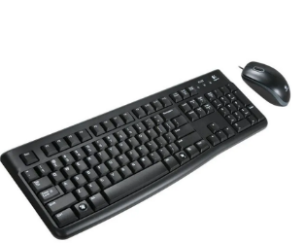 | https://www.logitechstore.com.co/products/mco-2860601308-combo-teclado-y-mouse-usb-plug-and-play-logitech-mk120-jm | Combo USB con teclado de tamaño normal, teclado numérico y mouse óptico. Incluye distribución en español y garantía oficial indicada por Logitech. | $77,900 | $77,900 | 19.97 | $77,900 | CONTADO / TRANSFERENCIA | Precio oficial $77.900. Incluye teclado y mouse, conexión plug-and-play y 3 años de garantía indicada por Logitech. Precio consultado el 13/09/2026; sujeto a cambio y disponibilidad. | 3 años
N.º 3 | 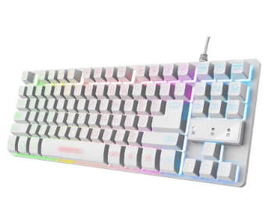 Mercado Libre – tienda HP |  | https://www.mercadolibre.com.co/teclado-y-mouse-inalambrico-hp-330-2v9e6aa/p/MCO19638558 | Combo inalámbrico de teclado y mouse, distribución español latinoamericano y sensor óptico. | $85,167 | $85,167 | 21.84 | $85,167 | CONTADO / TRANSFERENCIA | Precio publicado $85.167. Es una alternativa económica si se prefiere eliminar cables sin pasar a periféricos costosos. Precio consultado el 13/09/2026; sujeto a cambio y disponibilidad. | Según vendedor

(a) Se deben presentar tres (3) presupuestos cuando: El valor del gasto supere el monto de pesos un mil ($ 1.000,00). Se pueden presentar al menos tres (3) solicitudes de cotización (del bien o servicio a contratar) cursadas a tres o más empresas oferentes. La selección del proveedor se hará con el criterio del más bajo precio. En caso de no contar con tres (3) presupuestos, o no poder seleccionar al proveedor que ofrece menor precio, presentar este cuadro una nota de justificación siguiendo las pautas del ítem (XX)

(b) Ejemplos: En el caso de viajes, indicar Origen/Destino (si corresponde también escalas) Si se tratara de servicios tipo catering, indicar las cantidades de asistentes, así como los días en que se demanda la prestación del servicio. Si fuera papelería indicar, cantidades de afiches, trípticos, etc.

Mouse Admin y nosotros
 |  |  |  | CUADRO DE COTIZACIONES

Cuadro Comparativo de Cotizaciones

Presupuestos (a) | Empresa (Nombre fiscal de la empresa) | Imagenes | Nº de CUIT, Dirección, Teléfono (Datos de la empresa) | Descripción del bien/ servicio (b) Características de los bienes/ servicios | Importe Unitario (moneda nacional) | Importe Total IVA incluido (moneda nacional) | Importe Total (moneda extranjera) | Tipo de cambio | Forma de Pago (Contado o Cheque) | Observaciones (se debe incluir toda aquella característica que no ha sido posible incluir anteriormente) | Garantía
N.º 1 | Mercado Libre | 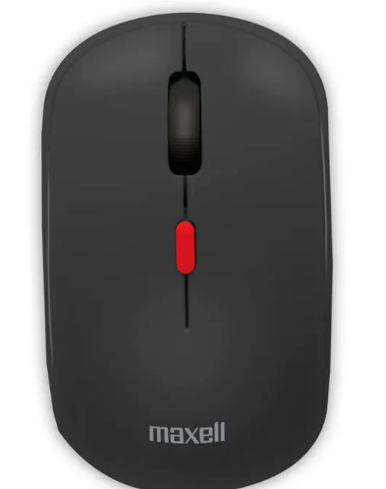 | https://www.mercadolibre.com.co/mouse-logitech-m90-negrogris/p/MCO6162297 | Mouse USB con sensor óptico y 1000 dpi, diseño sencillo para trabajo administrativo. | $20,273 | $20,273 | 5.20 | $20,273 | CONTADO / TRANSFERENCIA | Precio publicado $20.273. Tiene 4,9/5 y más de 19.000 calificaciones, por lo que ofrece buena relación entre costo y confiabilidad. Precio consultado el 13/09/2026; sujeto a cambio y disponibilidad. | Según vendedor
N.º 2 | Logitech |  | https://www.logitechstore.com.co/ | Mouse USB óptico de 1000 dpi, pensado para uso diario y oficinas. | $27,900 | $27,900 | 7.15 | $27,900 | CONTADO / TRANSFERENCIA | Precio de referencia $27.900. Se prioriza por respaldo de marca y funcionamiento sencillo. Precio consultado el 13/09/2026; sujeto a cambio y disponibilidad. | Según proveedor
N.º 3 | Mercado Libre | 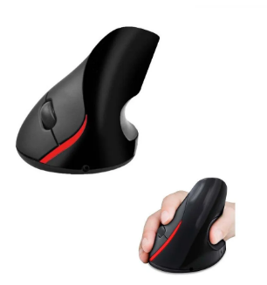 | https://www.mercadolibre.com.co/ | Mouse USB óptico básico para tareas de oficina, navegación y sistema de inventario. | $41,933 | $41,933 | 10.75 | $41,933 | CONTADO / TRANSFERENCIA | Precio de referencia $41.933. Cumple la función requerida, aunque es menos económico que el Logitech M90. Precio consultado el 13/09/2026; sujeto a cambio y disponibilidad. | Según vendedor

(a) Se deben presentar tres (3) presupuestos cuando: El valor del gasto supere el monto de pesos un mil ($ 1.000,00). Se pueden presentar al menos tres (3) solicitudes de cotización (del bien o servicio a contratar) cursadas a tres o más empresas oferentes. La selección del proveedor se hará con el criterio del más bajo precio. En caso de no contar con tres (3) presupuestos, o no poder seleccionar al proveedor que ofrece menor precio, presentar este cuadro una nota de justificación siguiendo las pautas del ítem (XX)

(b) Ejemplos: En el caso de viajes, indicar Origen/Destino (si corresponde también escalas) Si se tratara de servicios tipo catering, indicar las cantidades de asistentes, así como los días en que se demanda la prestación del servicio. Si fuera papelería indicar, cantidades de afiches, trípticos, etc.

Portatil Nosotros
 |  |  |  | CUADRO DE COTIZACIONES

Cuadro Comparativo de Cotizaciones

Presupuestos (a) | Empresa (Nombre fiscal de la empresa) | Imagenes | Nº de CUIT, Dirección, Teléfono (Datos de la empresa) | Descripción del bien/ servicio (b) Características de los bienes/ servicios | Importe Unitario (moneda nacional) | Importe Total IVA incluido (moneda nacional) | Importe Total (moneda extranjera) | Tipo de cambio | Forma de Pago (Contado o Cheque) | Observaciones (se debe incluir toda aquella característica que no ha sido posible incluir anteriormente) | Garantía
N.º 1 | Falabella | 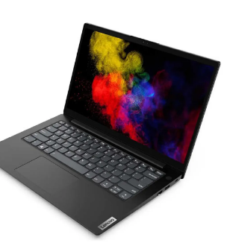 | https://www.falabella.com.co/ | Portátil de entrada con AMD Ryzen 3, 8 GB RAM y SSD de 512 GB. Adecuado para programación básica, ofimática, navegación y gestión del sistema. | $1,419,900 | $1,419,900 | 364.08 | $1,419,900 | CONTADO / TRANSFERENCIA | Precio de referencia $1.419.900. Es la alternativa de menor costo y ofrece SSD de 512 GB. Precio consultado el 13/09/2026; sujeto a cambio y disponibilidad. | Según proveedor
N.º 2 | 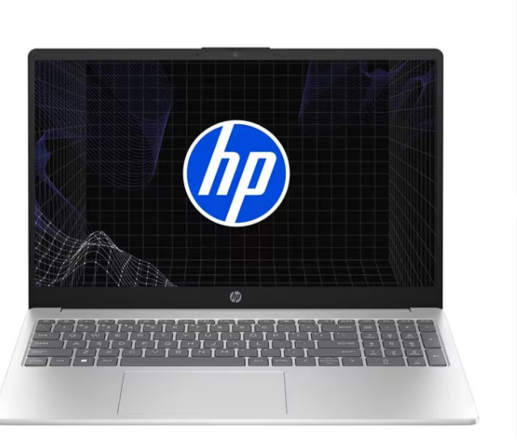 Homecenter |  | https://www.homecenter.com.co/homecenter-co/product/655841/portatil-lenovo-amd-ryzen-5-8gb-512gb-ideapad-slim-3-156-azul/655841/ | Ryzen 5 7520U, 8 GB RAM, SSD 512 GB, pantalla 15,6 FHD y Windows 11 Home. Incluye Wi-Fi 6 y garantía de 1 año. | $1,659,900 | $1,659,900 | 425.62 | $1,659,900 | CONTADO / TRANSFERENCIA | Precio publicado de oferta $1.659.900. Buen equilibrio entre rendimiento, almacenamiento y sistema operativo incluido. Precio consultado el 13/09/2026; sujeto a cambio y disponibilidad. | 1 año
N.º 3 | Falabella | 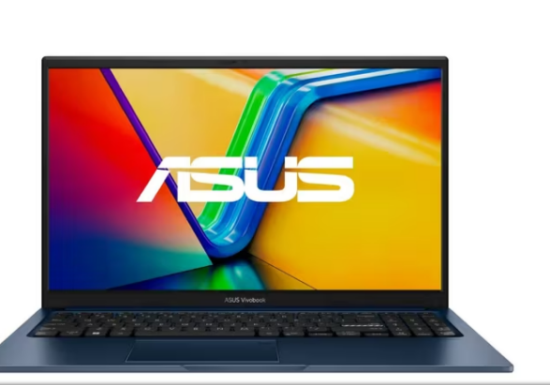 | https://www.falabella.com.co/falabella-co/product/156858754/portatil-lenovo-ideapad-slim-3-amd-ryzen-5-7520u-8gb-ram-512gb-ssd-15-6-fhd-gris-artico/156858755 | Ryzen 5 7520U, 8 GB RAM, SSD 512 GB, pantalla 15,6 FHD y Windows 11. | $1,749,900 | $1,749,900 | 448.69 | $1,749,900 | CONTADO / TRANSFERENCIA | Precio publicado $1.749.900. Se mantiene como alternativa de marca reconocida con Windows 11 y 512 GB SSD. Precio consultado el 13/09/2026; sujeto a cambio y disponibilidad. | Según proveedor

(a) Se deben presentar tres (3) presupuestos cuando: El valor del gasto supere el monto de pesos un mil ($ 1.000,00). Se pueden presentar al menos tres (3) solicitudes de cotización (del bien o servicio a contratar) cursadas a tres o más empresas oferentes. La selección del proveedor se hará con el criterio del más bajo precio. En caso de no contar con tres (3) presupuestos, o no poder seleccionar al proveedor que ofrece menor precio, presentar este cuadro una nota de justificación siguiendo las pautas del ítem (XX)

(b) Ejemplos: En el caso de viajes, indicar Origen/Destino (si corresponde también escalas) Si se tratara de servicios tipo catering, indicar las cantidades de asistentes, así como los días en que se demanda la prestación del servicio. Si fuera papelería indicar, cantidades de afiches, trípticos, etc.

Disco mecanico Nosotros
M
 |  |  | CUADRO DE COTIZACIONES

Cuadro Comparativo de Cotizaciones

Presupuestos (a) | Empresa (Nombre fiscal de la empresa) | Imágenes | N.º de CUIT, Dirección, Teléfono (Datos de la empresa) | Descripción del bien/servicio (Características de los bienes/servicios) | Importe Unitario (moneda nacional) | Importe Total IVA incluido (moneda nacional) | Importe Total (moneda extranjera) | Tipo de cambio | Forma de Pago (Contado o Cheque) | Observaciones | Garantía
N.º 1 | Mercado Libre |  | https://www.mercadolibre.com.co/ | HDD de 1 TB para almacenamiento de archivos y copias de seguridad. | $110,000 | $110,000 | 28.21 | $110,000 | CONTADO / TRANSFERENCIA | Precio $110.000. Es una solución económica para datos que no requieren velocidad SSD. Precio consultado el 13/09/2026; sujeto a cambio y disponibilidad. | Según vendedor
N.º 2 | Mercado Libre | 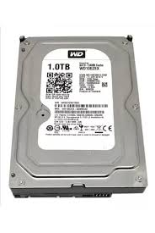 | https://www.mercadolibre.com.co/ | HDD Western Digital de 1 TB para almacenamiento secundario. | $175,000 | $175,000 | 44.87 | $175,000 | CONTADO / TRANSFERENCIA | Precio $175.000. Aporta marca reconocida y capacidad suficiente a bajo costo. Precio consultado el 13/09/2026; sujeto a cambio y disponibilidad. | Según vendedor
N.º 3 | 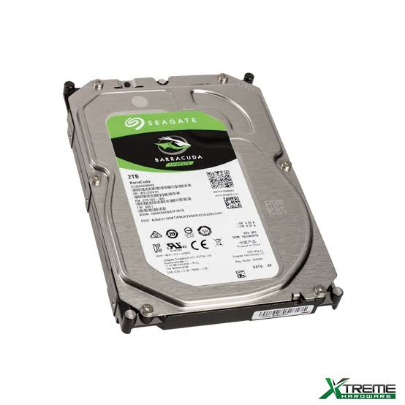 Cámaras de Seguridad Colombia |  | https://www.camarasdeseguridad.com.co/ | HDD Seagate de 1 TB, SATA y 64 MB de caché. | $299,900 | $299,900 | 76.90 | $299,900 | CONTADO / TRANSFERENCIA | Precio $299.900. Buena alternativa de respaldo con marca reconocida. Precio consultado el 13/09/2026; sujeto a cambio y disponibilidad. | Según proveedor

(a) Se deben presentar tres (3) presupuestos cuando: El valor del gasto supere el monto de pesos un mil ($ 1.000,00). Se pueden presentar al menos tres (3) solicitudes de cotización (del bien o servicio a contratar) cursadas a tres o más empresas oferentes. La selección del proveedor se hará con el criterio del más bajo precio. En caso de no contar con tres (3) presupuestos, o no poder seleccionar al proveedor que ofrece menor precio, presentar este cuadro una nota de justificación siguiendo las pautas del ítem (XX)

(b) Ejemplos: En el caso de viajes, indicar Origen/Destino (si corresponde también escalas) Si se tratara de servicios tipo catering, indicar las cantidades de asistentes, así como los días en que se demanda la prestación del servicio. Si fuera papelería indicar, cantidades de afiches, trípticos, etc.

Servidor Nosotros
 |  |  | CUADRO DE COTIZACIONES

Cuadro Comparativo de Cotizaciones

Presupuestos (a) | Empresa (Nombre fiscal de la empresa) | Imágenes | N.º de CUIT, Dirección, Teléfono (Datos de la empresa) | Descripción del bien/servicio (Características de los bienes/servicios) | Importe Unitario (moneda nacional) | Importe Total IVA incluido (moneda nacional) | Importe Total (moneda extranjera) | Tipo de cambio | Forma de Pago (Contado o Cheque) | Observaciones | Garantía
N.º 1 | Mercado Libre |  | https://www.mercadolibre.com.co/servidor-lenovo-thinkserver-ts440-xeon-ram-16gb-600gbx2-sas/up/MCOU3051483357 | Xeon E3-1226 V3, 16 GB RAM, 2 discos SAS de 600 GB, 1,2 TB total. Solución reacondicionada para iniciar con bajo presupuesto. | $950,000 | $950,000 | 243.59 | $950,000 | CONTADO / TRANSFERENCIA | Precio $950.000. Es la opción más accesible; se recomienda para etapa inicial y exige verificar estado, discos y garantía. Precio consultado el 13/09/2026; sujeto a cambio y disponibilidad. | 12 meses vendedor
N.º 2 | Distrisant Colombia | 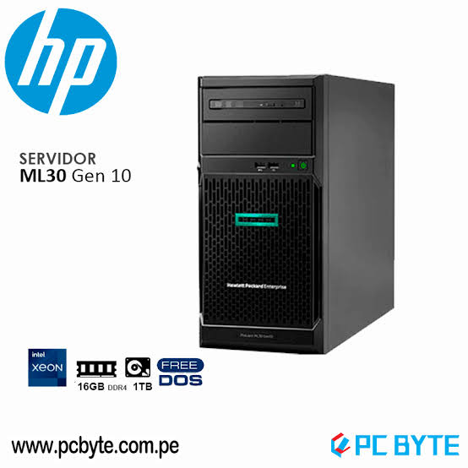 | https://www.distrisantcolombia.com/ | Xeon E-2224, 16 GB DDR4 ECC, HDD Enterprise 1 TB y hasta 3 discos LFF. | $2,737,000 | $2,737,000 | 701.79 | $2,737,000 | CONTADO / TRANSFERENCIA | Precio $2.737.000 IVA incluido. ECC y plataforma de servidor ofrecen mayor estabilidad. Precio consultado el 13/09/2026; sujeto a cambio y disponibilidad. | 6 meses
N.º 3 | T-Mente | 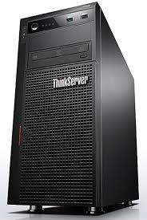 | https://www.mercadolibre.com.co/ | Servidor torre con Intel Xeon E-2224G para pequeñas empresas. | $3,404,348 | $3,404,348 | 872.91 | $3,404,348 | CONTADO / TRANSFERENCIA | Precio $3.404.348. Mayor inversión, pero plataforma de servidor de marca para mayor confiabilidad. Precio consultado el 13/09/2026; sujeto a cambio y disponibilidad. | Según proveedor

(a) Se deben presentar tres (3) presupuestos cuando: El valor del gasto supere el monto de pesos un mil ($ 1.000,00). Se pueden presentar al menos tres (3) solicitudes de cotización (del bien o servicio a contratar) cursadas a tres o más empresas oferentes. La selección del proveedor se hará con el criterio del más bajo precio. En caso de no contar con tres (3) presupuestos, o no poder seleccionar al proveedor que ofrece menor precio, presentar este cuadro una nota de justificación siguiendo las pautas del ítem (XX)

(b) Ejemplos: En el caso de viajes, indicar Origen/Destino (si corresponde también escalas) Si se tratara de servicios tipo catering, indicar las cantidades de asistentes, así como los días en que se demanda la prestación del servicio. Si fuera papelería indicar, cantidades de afiches, trípticos, etc.

ram nosotros
 |  |  | CUADRO DE COTIZACIONES

Cuadro Comparativo de Cotizaciones

Presupuestos (a) | Empresa (Nombre fiscal de la empresa) | Imágenes | N.º de CUIT, Dirección, Teléfono (Datos de la empresa) | Descripción del bien/servicio (Características de los bienes/servicios) | Importe Unitario (moneda nacional) | Importe Total IVA incluido (moneda nacional) | Importe Total (moneda extranjera) | Tipo de cambio | Forma de Pago (Contado o Cheque) | Observaciones | Garantía
N.º 1 | 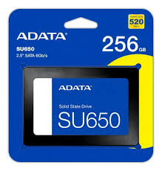 Mercado Libre |  | https://www.mercadolibre.com.co/memoria-ram-8gb-3200mhz-ddr4-crucial/p/MCO17451543 | RAM DDR4 8 GB a 3200 MHz para equipos de escritorio. | $190,000 | $190,000 | 48.72 | $190,000 | CONTADO / TRANSFERENCIA | Precio $190.000 y 4,9/5. Es suficiente para tareas básicas y mantiene bajo el costo. Precio consultado el 13/09/2026; sujeto a cambio y disponibilidad. | Según vendedor
N.º 2 | 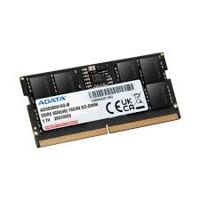 Compulago |  | https://compulago.com/ | RAM DDR4 8 GB 3200 MHz para equipos compatibles. | $140,000 | $140,000 | 35.90 | $140,000 | CONTADO / TRANSFERENCIA | Precio $140.000. Es la alternativa más económica de las investigadas. Precio consultado el 13/09/2026; sujeto a cambio y disponibilidad. | Según proveedor
N.º 3 | 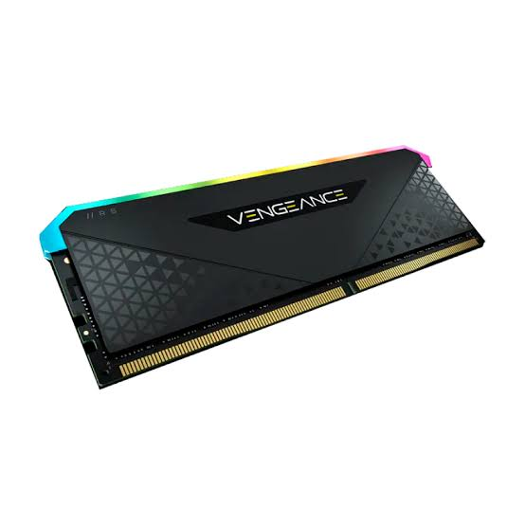 Mercado Libre |  | https://www.mercadolibre.com.co/crucial-16-gb-ddr4-3200 | RAM DDR4 de 16 GB a 3200 MHz para portátil o equipo compatible según formato. | $320,000 | $320,000 | 82.05 | $320,000 | CONTADO / TRANSFERENCIA | Precio $320.000. Si se requiere mayor multitarea, 16 GB evita limitaciones de memoria sin llegar a precios de gamas altas. Precio consultado el 13/09/2026; sujeto a cambio y disponibilidad. | Según vendedor

(a) Se deben presentar tres (3) presupuestos cuando: El valor del gasto supere el monto de pesos un mil ($ 1.000,00). Se pueden presentar al menos tres (3) solicitudes de cotización (del bien o servicio a contratar) cursadas a tres o más empresas oferentes. La selección del proveedor se hará con el criterio del más bajo precio. En caso de no contar con tres (3) presupuestos, o no poder seleccionar al proveedor que ofrece menor precio, presentar este cuadro una nota de justificación siguiendo las pautas del ítem (XX)

(b) Ejemplos: En el caso de viajes, indicar Origen/Destino (si corresponde también escalas) Si se tratara de servicios tipo catering, indicar las cantidades de asistentes, así como los días en que se demanda la prestación del servicio. Si fuera papelería indicar, cantidades de afiches, trípticos, etc.

Tarjeta de video nosotros
 |  |  | CUADRO DE COTIZACIONES

Cuadro Comparativo de Cotizaciones

Presupuestos (a) | Empresa (Nombre fiscal de la empresa) | Imágenes | N.º de CUIT, Dirección, Teléfono (Datos de la empresa) | Descripción del bien/servicio (Características de los bienes/servicios) | Importe Unitario (moneda nacional) | Importe Total IVA incluido (moneda nacional) | Importe Total (moneda extranjera) | Tipo de cambio | Forma de Pago (Contado o Cheque) | Observaciones | Garantía
N.º 1 | 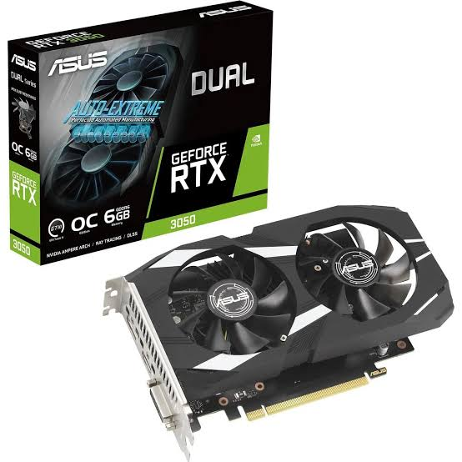 Mercado Libre |  | https://www.mercadolibre.com.co/tarjeta-grafica-gt-1030-2gb-gddr5-64-bit-low-powerhouse/p/MCO2065088638 | Tarjeta gráfica de entrada con 2 GB GDDR5, bajo consumo y PCIe. Adecuada para salida de video y tareas gráficas ligeras. | $315,317 | $315,317 | 80.85 | $315,317 | CONTADO / TRANSFERENCIA | Precio $315.317. Es mucho más económica que una RTX 3050 y suficiente si la necesidad gráfica es básica. Precio consultado el 13/09/2026; sujeto a cambio y disponibilidad. | Según vendedor
N.º 2 | 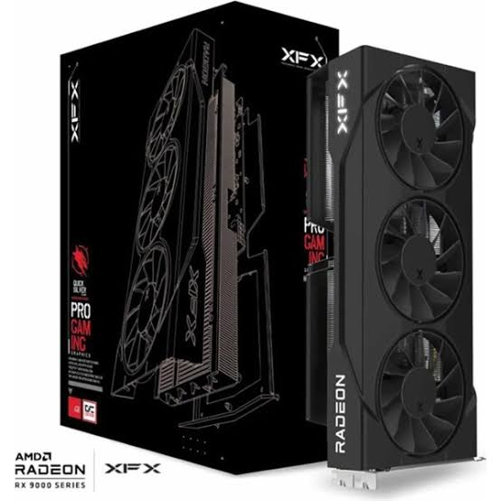 Mercado Libre |  | https://www.mercadolibre.com.co/ | GPU de entrada con 4 GB GDDR5 y bus de 128 bits. Permite un mayor margen para tareas gráficas que una GT 1030. | $357,346 | $357,346 | 91.63 | $357,346 | CONTADO / TRANSFERENCIA | Precio de referencia $357.346. Ofrece 4 GB de VRAM por un costo moderado. Precio consultado el 13/09/2026; sujeto a cambio y disponibilidad. | Según vendedor
N.º 3 | 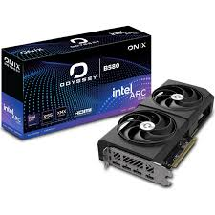 Tienda Akiba |  | https://www.tiendaakiba.com/ | GPU de 4 GB GDDR6 para tareas gráficas, edición ligera y aplicaciones que requieran aceleración. | $933,900 | $933,900 | 239.46 | $933,900 | CONTADO / TRANSFERENCIA | Precio $933.900. Se mantiene como alternativa de mayor rendimiento, pero ya no es la recomendada por costo. Precio consultado el 13/09/2026; sujeto a cambio y disponibilidad. | Según proveedor

(a) Se deben presentar tres (3) presupuestos cuando: El valor del gasto supere el monto de pesos un mil ($ 1.000,00). Se pueden presentar al menos tres (3) solicitudes de cotización (del bien o servicio a contratar) cursadas a tres o más empresas oferentes. La selección del proveedor se hará con el criterio del más bajo precio. En caso de no contar con tres (3) presupuestos, o no poder seleccionar al proveedor que ofrece menor precio, presentar este cuadro una nota de justificación siguiendo las pautas del ítem (XX)

(b) Ejemplos: En el caso de viajes, indicar Origen/Destino (si corresponde también escalas) Si se tratara de servicios tipo catering, indicar las cantidades de asistentes, así como los días en que se demanda la prestación del servicio. Si fuera papelería indicar, cantidades de afiches, trípticos, etc.

Procesador Nosotros
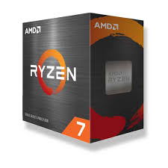
 |  |  | CUADRO DE COTIZACIONES

Cuadro Comparativo de Cotizaciones

Presupuestos (a) | Empresa (Nombre fiscal de la empresa) | Imágenes | N.º de CUIT, Dirección, Teléfono (Datos de la empresa) | Descripción del bien/servicio (Características de los bienes/servicios) | Importe Unitario (moneda nacional) | Importe Total IVA incluido (moneda nacional) | Importe Total (moneda extranjera) | Tipo de cambio | Forma de Pago (Contado o Cheque) | Observaciones | Garantía
N.º 1 | Mips Colombia |  | https://mips.com.co/ | 6 núcleos y 12 hilos, frecuencia base 3,6 GHz, 16 MB de caché L3. Adecuado para programación y multitarea. | $400,000 | $400,000 | 102.56 | $400,000 | CONTADO / TRANSFERENCIA | Precio de referencia $400.000. Reduce significativamente el costo frente al Ryzen 7 5800XT y mantiene 6 núcleos/12 hilos. Precio consultado el 13/09/2026; sujeto a cambio y disponibilidad. | Según proveedor
N.º 2 | 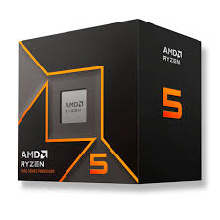 AstroSetups Solutions |  | https://www.astrosetups.com/ | 6 núcleos y 12 hilos, plataforma AM4, buen rendimiento general para desarrollo y multitarea. | $463,000 | $463,000 | 118.72 | $463,000 | CONTADO / TRANSFERENCIA | Precio $463.000. Es un punto medio por rendimiento y precio. Precio consultado el 13/09/2026; sujeto a cambio y disponibilidad. | Según proveedor
N.º 3 |  Master Gamer Technology |  | https://www.mastergamer.com.co/ | 6 núcleos y 12 hilos con gráficos integrados, útil para reducir o eliminar la necesidad de GPU dedicada. | $650,000 | $650,000 | 166.67 | $650,000 | CONTADO / TRANSFERENCIA | Precio $650.000. El gráfico integrado puede ahorrar la compra de una tarjeta de video para un equipo de oficina/desarrollo. Precio consultado el 13/09/2026; sujeto a cambio y disponibilidad. | Según proveedor

(a) Se deben presentar tres (3) presupuestos cuando: El valor del gasto supere el monto de pesos un mil ($ 1.000,00). Se pueden presentar al menos tres (3) solicitudes de cotización (del bien o servicio a contratar) cursadas a tres o más empresas oferentes. La selección del proveedor se hará con el criterio del más bajo precio. En caso de no contar con tres (3) presupuestos, o no poder seleccionar al proveedor que ofrece menor precio, presentar este cuadro una nota de justificación siguiendo las pautas del ítem (XX)

(b) Ejemplos: En el caso de viajes, indicar Origen/Destino (si corresponde también escalas) Si se tratara de servicios tipo catering, indicar las cantidades de asistentes, así como los días en que se demanda la prestación del servicio. Si fuera papelería indicar, cantidades de afiches, trípticos, etc.

software licencia
 |  |  | CUADRO DE COTIZACIONES

Cuadro Comparativo de Cotizaciones

Presupuestos (a) | Empresa (Nombre fiscal de la empresa) | Imágenes | N.º de CUIT, Dirección, Teléfono (Datos de la empresa) | Descripción del bien/servicio (Características de los bienes/servicios) | Importe Unitario (moneda nacional) | Importe Total IVA incluido (moneda nacional) | Importe Total (moneda extranjera) | Tipo de cambio | Forma de Pago (Contado o Cheque) | Observaciones
N.º 1 |  The Document Foundation |  | https://www.libreoffice.org/ | Suite de oficina libre y de código abierto con Writer, Calc, Impress y Base. | $0 | $0 | 0.00 | $0 | CONTADO / TRANSFERENCIA | Costo $0. Incluye procesador de texto, hojas de cálculo, presentaciones y herramientas de base de datos. El ahorro frente a una licencia comercial es directo. Precio consultado el 13/09/2026; sujeto a cambio y disponibilidad. | Sin costo
N.º 2 | 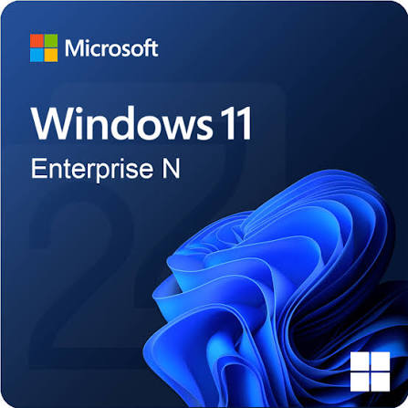 ONLYOFFICE |  | https://www.onlyoffice.com/ | Suite gratuita y de código abierto para documentos, hojas de cálculo, presentaciones y PDF. | $0 | $0 | 0.00 | $0 | CONTADO / TRANSFERENCIA | Costo $0. Es una alternativa compatible con formatos de oficina y no exige pago de licencia para la edición de escritorio. Precio consultado el 13/09/2026; sujeto a cambio y disponibilidad. | Sin costo
N.º 3 | 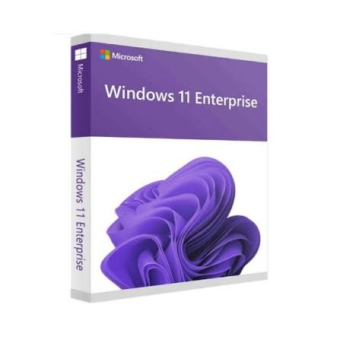 Microsoft |  | https://www.microsoft.com/es-co/microsoft-365/free-office-online-for-the-web | Versiones web gratuitas de Word, Excel y PowerPoint para trabajo básico con documentos. | $0 | $0 | 0.00 | $0 | CONTADO / TRANSFERENCIA | Costo $0 para el uso web básico. Evita comprar una licencia de Office de escritorio mientras el proyecto esté en etapa inicial. Precio consultado el 13/09/2026; sujeto a cambio y disponibilidad. | Sin costo / sujeto a cuenta

(a) Se deben presentar tres (3) presupuestos cuando: El valor del gasto supere el monto de pesos un mil ($ 1.000,00). Se pueden presentar al menos tres (3) solicitudes de cotización (del bien o servicio a contratar) cursadas a tres o más empresas oferentes. La selección del proveedor se hará con el criterio del más bajo precio. En caso de no contar con tres (3) presupuestos, o no poder seleccionar al proveedor que ofrece menor precio, presentar este cuadro una nota de justificación siguiendo las pautas del ítem (XX)

(b) Ejemplos: En el caso de viajes, indicar Origen/Destino (si corresponde también escalas) Si se tratara de servicios tipo catering, indicar las cantidades de asistentes, así como los días en que se demanda la prestación del servicio. Si fuera papelería indicar, cantidades de afiches, trípticos, etc.

licencia visual
 |  |  | CUADRO DE COTIZACIONES

Cuadro Comparativo de Cotizaciones

Presupuestos (a) | Empresa (Nombre fiscal de la empresa) | Imágenes | N.º de CUIT, Dirección, Teléfono (Datos de la empresa) | Descripción del bien/servicio (Características de los bienes/servicios) | Importe Unitario (moneda nacional) | Importe Total IVA incluido (moneda nacional) | Importe Total (moneda extranjera) | Tipo de cambio | Forma de Pago (Contado o Cheque) | Observaciones
N.º 1 | Microsoft | 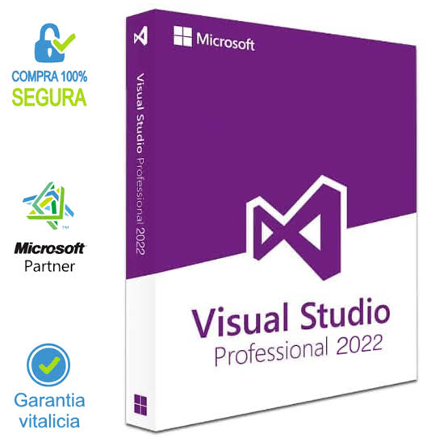 | https://visualstudio.microsoft.com/es/vs/community/ | IDE completo y gratuito para desarrollo de aplicaciones, con depuración, pruebas y múltiples lenguajes. | $0 | $0 | 0.00 | $0 | CONTADO / TRANSFERENCIA | Costo $0. Microsoft permite su uso para desarrolladores individuales y organizaciones no empresariales de hasta cinco usuarios, sujeto a los términos de licencia. Precio consultado el 13/09/2026; sujeto a cambio y disponibilidad. | Sin costo bajo licencia Community
N.º 2 | Microsoft |  | https://code.visualstudio.com/ | Editor de código gratuito y extensible para Windows, Linux y macOS, con soporte mediante extensiones. | $0 | $0 | 0.00 | $0 | CONTADO / TRANSFERENCIA | Costo $0. Consume menos recursos que un IDE completo y puede cubrir desarrollo web, Python, JavaScript y otros lenguajes. Precio consultado el 13/09/2026; sujeto a cambio y disponibilidad. | Sin costo
N.º 3 | Eclipse Foundation | 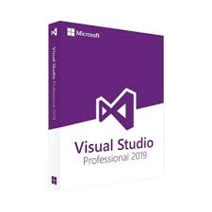 | https://www.eclipse.org/ide/ | Entorno de desarrollo gratuito y de código abierto, especialmente útil para Java y otros lenguajes mediante plugins. | $0 | $0 | 0.00 | $0 | CONTADO / TRANSFERENCIA | Costo $0. Es una alternativa si el proyecto no depende específicamente de Visual Studio/.NET. Precio consultado el 13/09/2026; sujeto a cambio y disponibilidad. | Sin costo

(a) Se deben presentar tres (3) presupuestos cuando: El valor del gasto supere el monto de pesos un mil ($ 1.000,00). Se pueden presentar al menos tres (3) solicitudes de cotización (del bien o servicio a contratar) cursadas a tres o más empresas oferentes. La selección del proveedor se hará con el criterio del más bajo precio. En caso de no contar con tres (3) presupuestos, o no poder seleccionar al proveedor que ofrece menor precio, presentar este cuadro una nota de justificación siguiendo las pautas del ítem (XX)

(b) Ejemplos: En el caso de viajes, indicar Origen/Destino (si corresponde también escalas) Si se tratara de servicios tipo catering, indicar las cantidades de asistentes, así como los días en que se demanda la prestación del servicio. Si fuera papelería indicar, cantidades de afiches, trípticos, etc.

windows 11 licencia
 |  |  | CUADRO DE COTIZACIONES

Cuadro Comparativo de Cotizaciones

Presupuestos (a) | Empresa (Nombre fiscal de la empresa) | Imágenes | N.º de CUIT, Dirección, Teléfono (Datos de la empresa) | Descripción del bien/servicio (Características de los bienes/servicios) | Importe Unitario (moneda nacional) | Importe Total IVA incluido (moneda nacional) | Importe Total (moneda extranjera) | Tipo de cambio | Forma de Pago (Contado o Cheque) | Observaciones
N.º 1 | Microsoft Store Colombia | 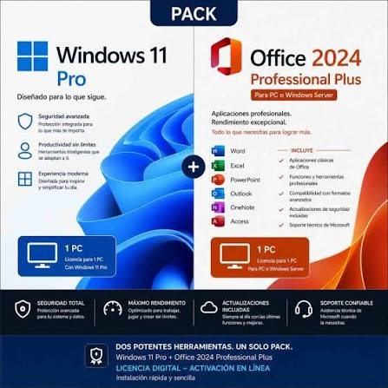 | https://www.microsoft.com/es-co/d/windows-11-home/dg7gmgf0krt0 | Sistema operativo Windows 11 Home para equipos que requieren una licencia nueva. | $769,999 | $769,999 | 197.44 | $769,999 | CONTADO / TRANSFERENCIA | Precio oficial $769.999. Es más accesible que Pro y cubre las funciones de uso diario necesarias para el proyecto. Precio consultado el 13/09/2026; sujeto a cambio y disponibilidad. | Licencia Microsoft
N.º 2 | Canonical |  | https://ubuntu.com/download/desktop | Sistema operativo de código abierto con cinco años de actualizaciones gratuitas de seguridad y mantenimiento en la versión LTS. | $0 | $0 | 0.00 | $0 | CONTADO / TRANSFERENCIA | Costo $0. Reduce el presupuesto de licenciamiento y es adecuado para desarrollo, servidores y herramientas web. Precio consultado el 13/09/2026; sujeto a cambio y disponibilidad. | Sin costo
N.º 3 | Proveedor de equipo | 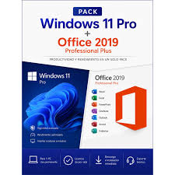 | https://www.microsoft.com/es-co/windows/ | Adquirir el equipo con licencia OEM de Windows 11 Home incluida evita comprar una licencia separada. | $0 | $0 | 0.00 | $0 | CONTADO / TRANSFERENCIA | Costo adicional $0 si la licencia OEM está incluida en la cotización del computador. Debe confirmarse por escrito antes de comprar. Precio consultado el 13/09/2026; sujeto a cambio y disponibilidad. | Según equipo

(a) Se deben presentar tres (3) presupuestos cuando: El valor del gasto supere el monto de pesos un mil ($ 1.000,00). Se pueden presentar al menos tres (3) solicitudes de cotización (del bien o servicio a contratar) cursadas a tres o más empresas oferentes. La selección del proveedor se hará con el criterio del más bajo precio. En caso de no contar con tres (3) presupuestos, o no poder seleccionar al proveedor que ofrece menor precio, presentar este cuadro una nota de justificación siguiendo las pautas del ítem (XX)

(b) Ejemplos: En el caso de viajes, indicar Origen/Destino (si corresponde también escalas) Si se tratara de servicios tipo catering, indicar las cantidades de asistentes, así como los días en que se demanda la prestación del servicio. Si fuera papelería indicar, cantidades de afiches, trípticos, etc.

licencia SQL
 |  |  | CUADRO DE COTIZACIONES

Cuadro Comparativo de Cotizaciones

Presupuestos (a) | Empresa | Imágenes | N.º de CUIT, Dirección, Teléfono (Datos de la empresa) | Descripción del bien/servicio (b) Características | Importe Unitario (moneda nacional) | Importe Total IVA incluido (moneda nacional) | Importe Total (moneda extranjera) | Tipo de cambio | Forma de Pago | Observaciones
N.º 1 | Microsoft | 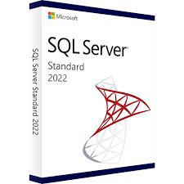 | https://www.microsoft.com/es/sql-server | Edición gratuita de SQL Server orientada a aplicaciones de escritorio, web y servidores pequeños. | $0 | $0 | 0.00 | $0 | CONTADO / TRANSFERENCIA | Costo $0. Es la opción recomendada para Aaronova en etapa inicial por ser gratuita y suficiente para una base de datos pequeña. Precio consultado el 13/09/2026; sujeto a cambio y disponibilidad. | Sin costo
N.º 2 | 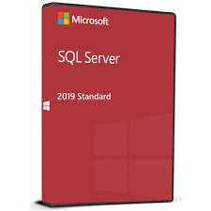 Microsoft |  | https://www.microsoft.com/es/sql-server | Edición Enterprise completa y gratuita para desarrollo y pruebas en entornos no productivos. | $0 | $0 | 0.00 | $0 | CONTADO / TRANSFERENCIA | Costo $0 para desarrollo/pruebas. No debe usarse como licencia de producción. Precio consultado el 13/09/2026; sujeto a cambio y disponibilidad. | Sin costo para desarrollo/pruebas
N.º 3 |  PostgreSQL Global Development Group |  | https://www.postgresql.org/ | Sistema de gestión de bases de datos relacional de código abierto, robusto y gratuito. | $0 | $0 | 0.00 | $0 | CONTADO / TRANSFERENCIA | Costo $0. Evita una licencia propietaria y ofrece capacidad suficiente para un sistema de inventario de pequeña y mediana escala. Precio consultado el 13/09/2026; sujeto a cambio y disponibilidad. | Sin costo

(a) Se deben presentar tres (3) presupuestos cuando: El valor del gasto supere el monto de pesos un mil ($ 1.000,00). Se pueden presentar al menos tres (3) solicitudes de cotización (del bien o servicio a contratar) cursadas a tres o más empresas oferentes. La selección del proveedor se hará con el criterio del más bajo precio. En caso de no contar con tres (3) presupuestos, o no poder seleccionar al proveedor que ofrece menor precio, presentar este cuadro una nota de justificación siguiendo las pautas del ítem (XX)

(b) Ejemplos: En el caso de viajes, indicar Origen/Destino (si corresponde también escalas) Si se tratara de servicios tipo catering, indicar las cantidades de asistentes, así como los días en que se demanda la prestación del servicio. Si fuera papelería indicar, cantidades de afiches, trípticos, etc.

